1. Presentación
 | ¿Cuál es el nivel de madurez digital de tu organización?

 | Se calcula que apenas 19 cada 100 empresas en la región invirtieron en la capacitación y mejora continua de sus equipos de trabajo para avanzar hacia la transformación digital a lo largo de la pandemia por COVID-19, de acuerdo con el Instituto Nacional de Estadística y Geografía (Inegi), sin embargo, esas 14 de cada 100 empresas fueron las que mejor enfrentaron los retos de la crisis sanitaria y escalaron su operación en el corto plazo. | Por eso en apithy te traemos un test de 5 minutos para que evalúes y compares la capacidad de tu empresa para alcanzar todos esos objetivos de manera sostenible.

1.- | Incrementaron la productividad y la calidad del trabajo.

2.- | Agilizaron la toma de decisiones y la resolución de conflictos. | Da clic en la siguiente Hoja de Excel para realizar nuestro test

3.- | Robustecieron sus relaciones con la clientela y mejoraron su imagen de marca.

4.- | Hicieron prosperar proyectos y decisiones clave en un panorama de incertidumbre. |  | 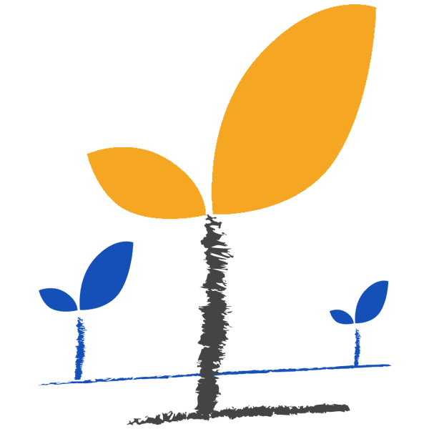

5.- | Contribuyeron a la formación de equipos de alto impacto y a la reducción de costos.

6.- | Disminuyeron los riesgos sanitarios en las instalaciones de trabajo y los accidentes laborales.

7.- | Renovaron su oferta de productos y servicios para adaptarla a las nuevas necesidades del mercado.

8.- | Condujeron a su empresa a un nivel de rentabilidad más alta y construyeron ambientes de trabajo sanos.

3. Conoce tus resultados
Conoce tus resultados y nuestras recomendaciones de negocio:

 | Puntuación absoluta en la escala de e-learning maturity | 0

De 1 a 15 puntos | Te encuentras en “Etapa de Arranque”: ¡Oh! Con base a tus respuestas hemos detectado que tu organización aún no cuenta con las bases de un programa de formación. ¡No te preocupes! todas las empresas han pasado por esta etapa y la mayoría la han superado exitosamente. Aquí te damos unas guías para lograrlo. • Asegúrate de contar con, al menos, un organigrama real que plasme las relaciones laborales, una descripción de puestos y una estrategia de comunicación que puntualice a cada colaboradora o colaborador cuál es su rol, qué se espera de su trabajo y cómo se evaluará su desempeño. • Acércate a las personas a cargo de cada área y define las competencias, conocimientos y habilidades que cada colaboradora o colaborador necesita para alcanzar los objetivos del área. • Seguramente has comprado capacitación de manera aislada, guiándote prioritariamente por el contenido. Te recomendamos invertir en el fortalecimiento de tu empresa mediante un programa formativo propio para convertir el gasto en capacitación en inversiones en formación.

 |  |  | Permítenos ser tu aliado para implementar un programa de capacitación completo hoy mismo con una oferta de cursos totalmente diferente a lo que existe en el mercado.

 |  |  | Agenda una cita dando clic aquí

 |  |  |  | 

De 16 a 30 puntos | Te encuentras en “Etapa de Madurez Incipiente”: ¡Bien! Te encuentras en un excelente punto de partida: ya conoces los fundamentos de tu organización, tienes perfectamente claro la importancia de identificar tus necesidades de capacitación y deseas trabajar en el desarrollo del talento humano que tu organización necesita. Para avanzar al siguiente nivel te recomendamos: • Implementar modelos de evaluación objetiva y retroalimentación asertiva. • Formalizar un proceso de detección de necesidades de capacitación empresarial. • Implementar un sistema de gestión formativa para cerrar las brechas de conocimiento. La ventaja que incorpora este nivel es la posibilidad de recopilación de datos de proyectos para estimar y planificar de proyectos futuros ¡Vas por muy buen camino!

 |  |  | ¿Qué te parece una mano? Con nuestro apoyo, lanza tu propio Plan de Desarrollo en tiempo récord con decenas de Experiencias de Aprendizaje para disfrutar hoy mismo.

 |  |  | Agenda una cita dando clic aquí

 |  |  |  | 

De 31 a 50 puntos | Te encuentras en “Etapa de Desarrollo”: Si has llegado a este nivel, lo más probable es que tu empresa cuente con estrategias de capacitación y procedimientos claros, pero con acceso restringido para ciertos departamentos. Tienes identificadas las brechas de conocimiento entre sus equipos, por lo que ya te es posible innovar para el alcance de resultados y adaptarte a los cambios estructurales del mercado. En este punto te recomendamos: • Transformar tus recursos de capacitación en planes proactivos o paths de desarrollo. • Formalizar tus procesos de evaluación de la formación y desarrollo de habilidades. • Iniciar con una estrategia de retroalimentación que dé paso a la innovación.

 |  |  | ¡Estamos para ayudarte! Con nuestro Ecosistema Digital de Formación podrás y madurar tus procesos de capacitación con indicadores y seguimiento en tiempo real.

 |  |  | Agenda una cita dando clic aquí

 |  |  |  | 

De 51 a 70 puntos | Te encuentras en “Etapa de Despegue”: ¡Enhorabuena! Este nivel es increíble. La principal característica de la “Etapa de Despegue” es que los sistemas y procedimientos de tu empresa están disponibles para todas las personas en tu organización y los productos serán de alta calidad predecible. Te invitamos a no frenar tu desarrollo y aplicar algunas de las siguientes recomendaciones: • En este punto, tu organización ya cambió “la capacitación” por “la formación”; por ello te sugerimos que implementes estrategias que permitan digitalizar todo tu conocimiento y el know-how organizacional mediante Experiencias de Aprendizaje. • Atrévete a dejar los modelos sincrónicos y aprovecha los “momentos de aprendizaje” en cualquier momento y lugar. Para ello, una excelente alternativa es contar con tu propia plataforma de gestión del aprendizaje que te permita capacitar en dispositivos móviles. • Tu organización ya tiene la madurez requerida para pensar en sistemas que te permitan un desarrollo continuo (más allá de los Power Point, los Webinars o los Moodles). Apúntate a la gamificación y aprovecha la emoción del juego para detonar el aprendizaje.

 |  |  | Fortalece tu estrategia de capacitación y aumenta la productividad con paths de desarrollo a la medida y KPI's para llevar tu organización hacia la industria 4.0.

 |  |  | Agenda una cita dando clic aquí



Más de 70 puntos | Te encuentras en “Etapa de Innovación”: ¡Felicidades! Tus procesos están maduros y lo mejor es que todas las personas en tu organización se encuentran dispuestas a innovar para mejorar. Seguramente tu empresa trabaja sobre sus KPI’s y cuenta con un proceso bien definido de formación, sin embargo, ¿Ya calculaste el Retorno de la Inversión (ROI) de tu programa formativo o ccuánto inviertes en la capacitación de cada colaboradora o colaborador? Te recomendamos: • Superar las barreras geográficas y de tiempo con plataformas o apps especializadas que te permitan tener el control de tu programa formativo de manera remota. • Reinventar tus procesos para ofrecer una mejor Experiencia de Usuario y apuntalar el talento de nuevo ingreso con onboardings a la medida y autocompetencia 360º. • Gamifica la experiencia de aprendizaje y obtén certeza del dominio actual de las competencias de cada colaboradora y colaborador un Ecosistema Digital.

 |  |  | Recibe el acompañamiento de nuestro equipo para gamificar tus inducciones y acelerar los procesos de innovación desde la más potente aplicación para crear escenarios inmersivos.

 |  |  | Agenda una cita dando clic aquí

 |  |  |  | 

